Devider
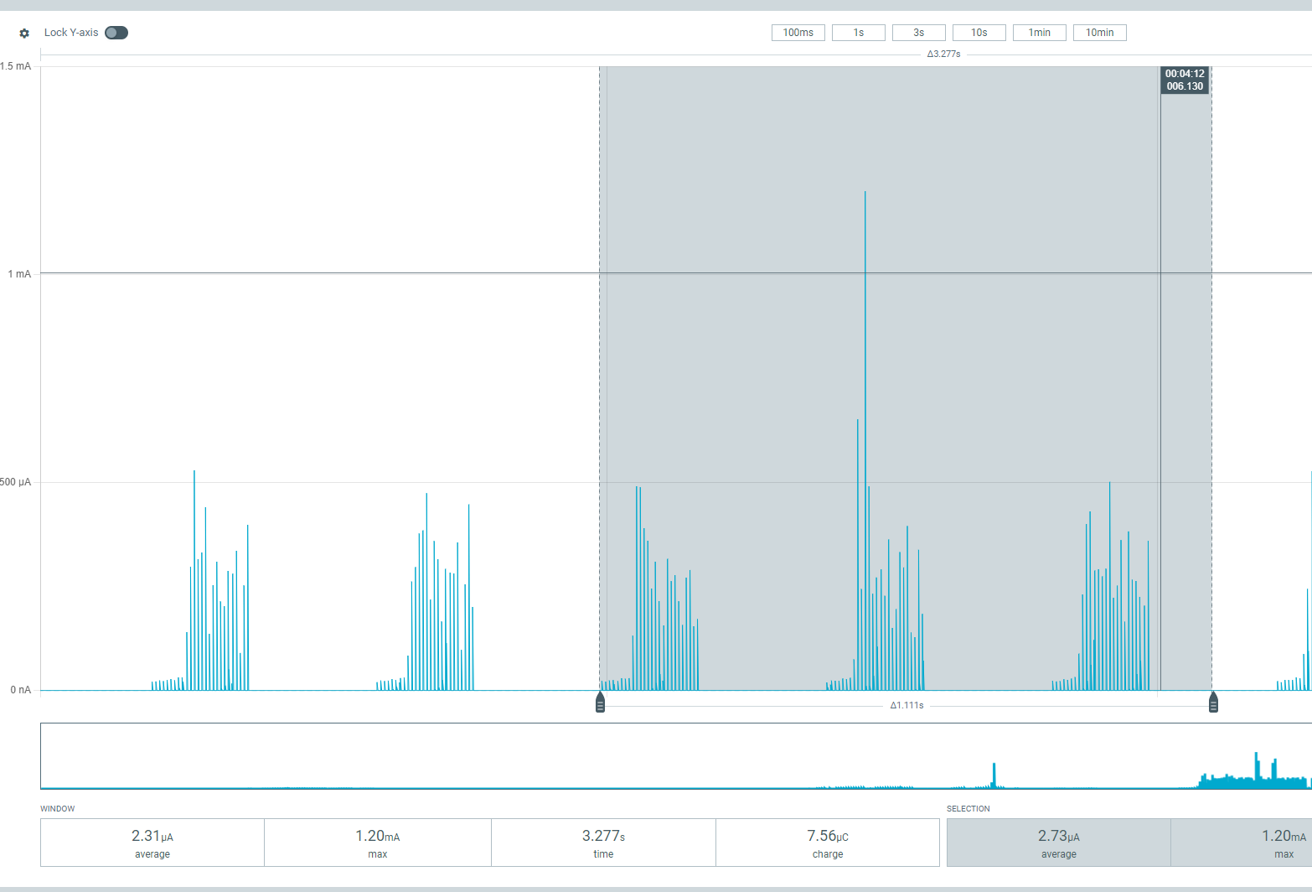
100kOm - 10kOm
V | Saleae | Cooof
4.83 | 0.457 | 10.56892779
5.326 | 0.495 | 10.75959596
10.6 | 0.983
 |  |  |  | 100kOm - 5kOm |  |  |  |  | 100kOm - 2kOm |  |  |  | Melony
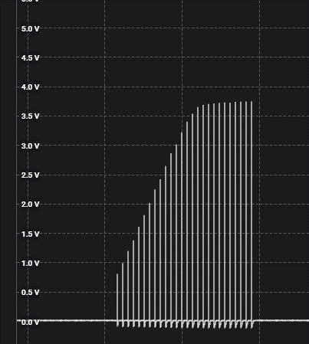
100kOm - 5kOm |  |  |  |  | Peter | Melony |  |  |  | Peter | Melony
% | v |  | sens | % | v | % | v | sens | % | v | % | v
30 | 2.7 | 1 | 1 | 30 | 1.8 | 24 | 2 | 1 | 30 | 0.9 | 24 | 0.8
33 | 3.8 | 3 | 3 | 33 | 2.6 | 25 | 2.7 | 3 | 33 | 1.3 | 26 | 1.4
35 | 4.5 | 4 | 4 | 35 | 3.1 | 26 | 3.3 | 4 | 35 | 1.4 | 28 | 2
37 | 5.2 | 7 | 7 | 37 | 3.6 | 28 | 4 | 7 | 37 | 1.645 | 35 | 3.6
 |  |  |  |  |  | 29 | 5.1 |  | 39 | 1.85
 |  |  |  |  |  |  |  |  | 44 | 2.3

 |  |  | power
 |  |  | % | peak | avg
 |  |  | 22 | 500nA | 1

Modes_2B
 | Mode | Diagram
1 | Pulse | 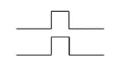 | 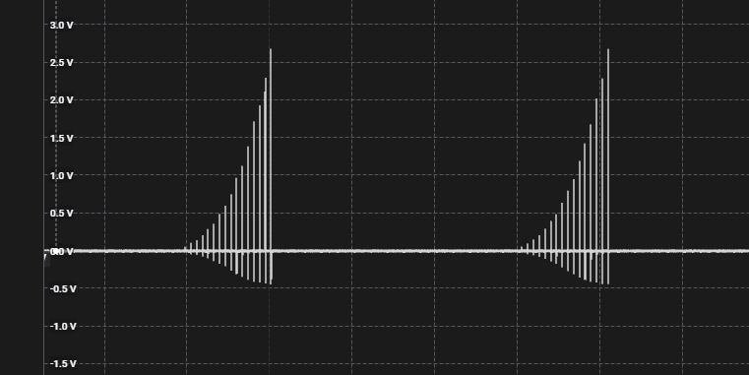
2 | Bounce |  |  | 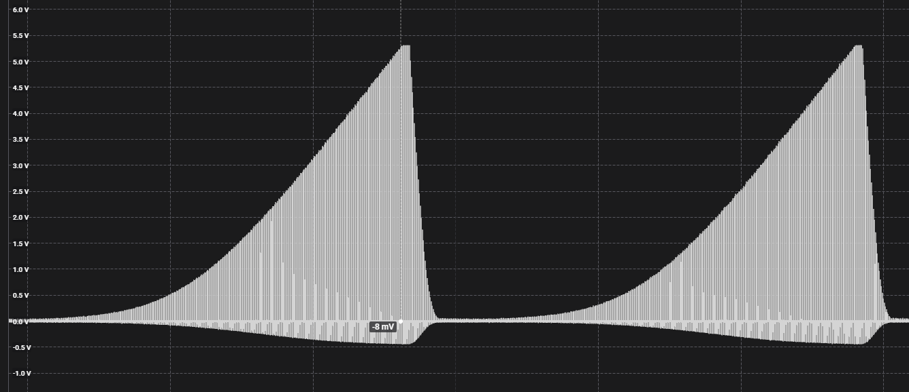
3 | Continuous
4 | A Split B Split
5 | Wave
6 | Waterfall
7 | Squeeze
8 | Milk | 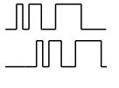
9 | Throb
10 | Thrust
11 | Tickle
12 | Random
13 | Step
14 | Training

Encoders
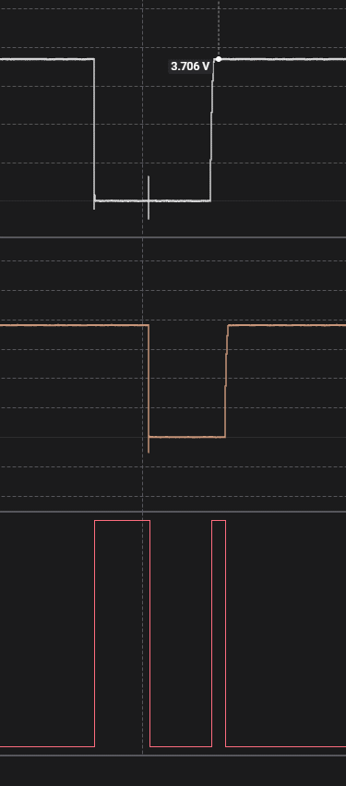
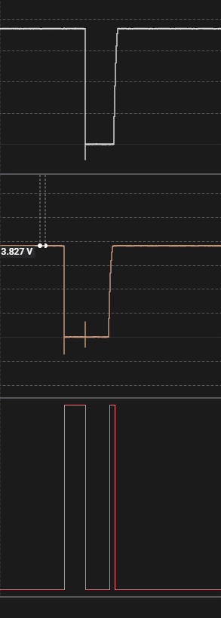
Rotary Encoder
 |  |  | Price | PPR | Detent |  |  | Resultion | One round number of pulse
1 | EC12E24204A7 | no IP | 2 |  | 24 | 2 bit | 30k cycles |  | 24 rot per 360 |  | https://newbiely.com/tutorials/arduino-nano/arduino-nano-rotary-encoder
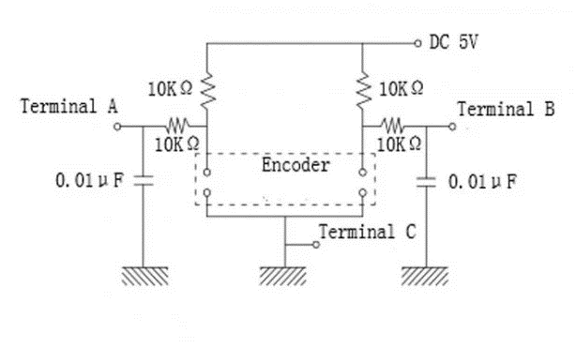
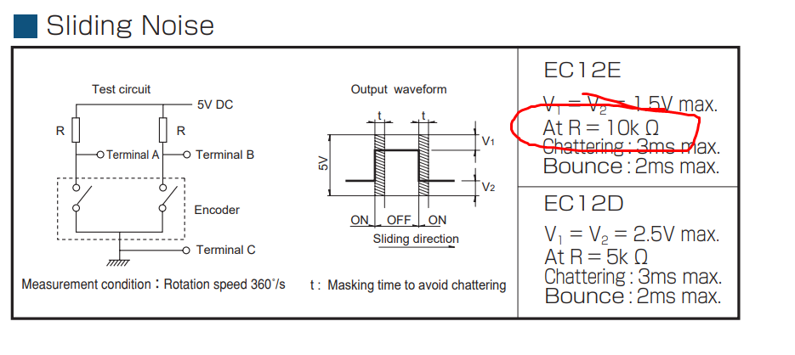
 | KY-040

 | RING35-203010 | ip-40 |  |  |  |  | 30k cycles

 | C14D32P | IP65 | 25 | 32 | 32 |  | 1000k

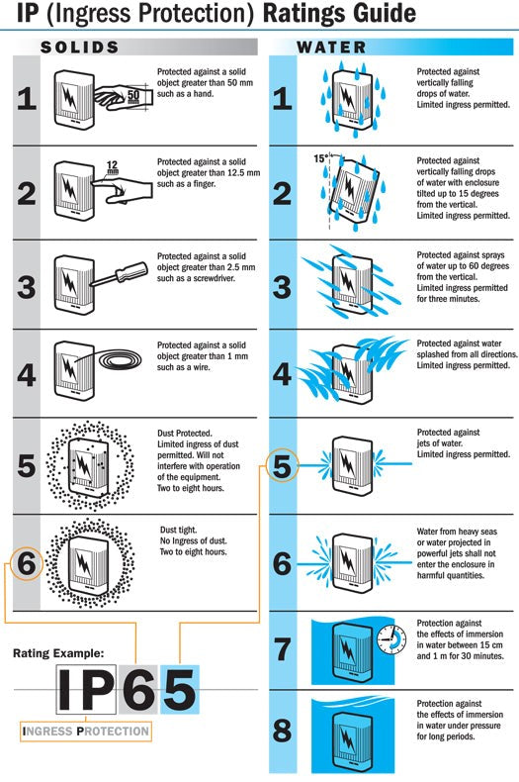
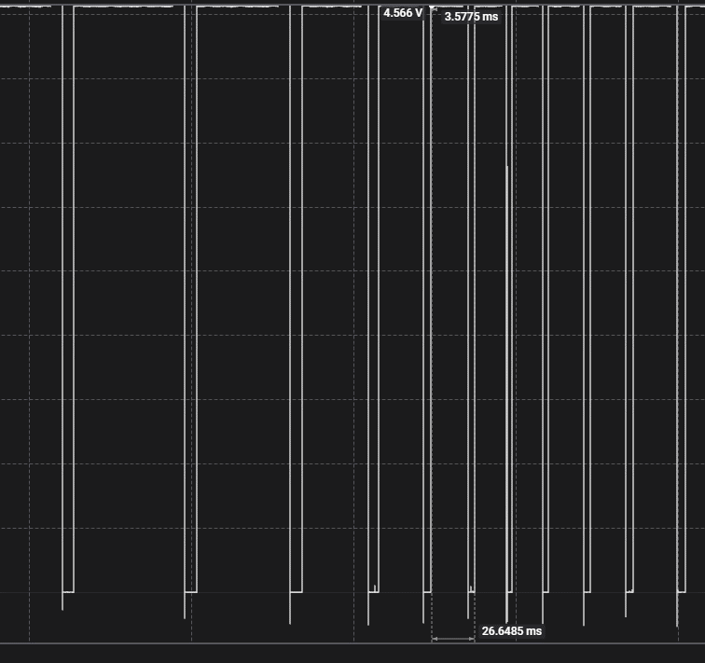

 |  |  |  |  |  | CW |  |  |  | CCW

ESP_32
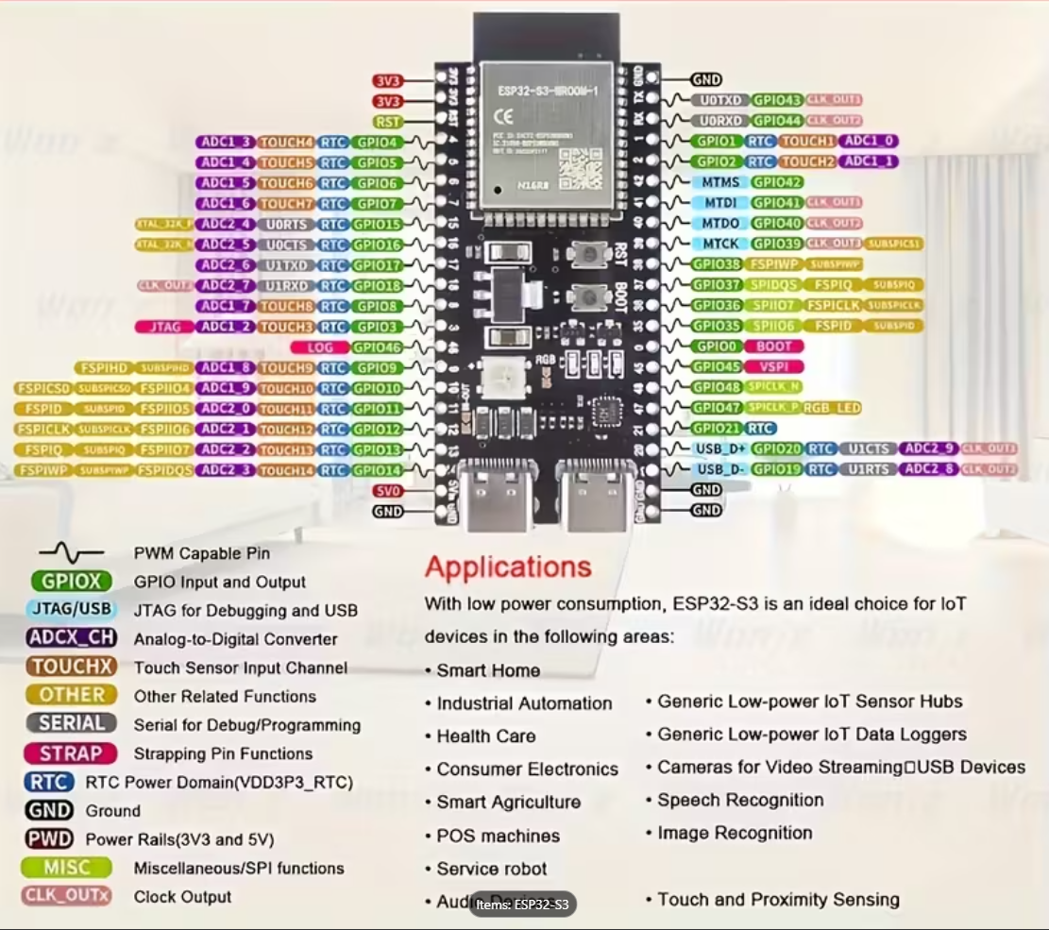
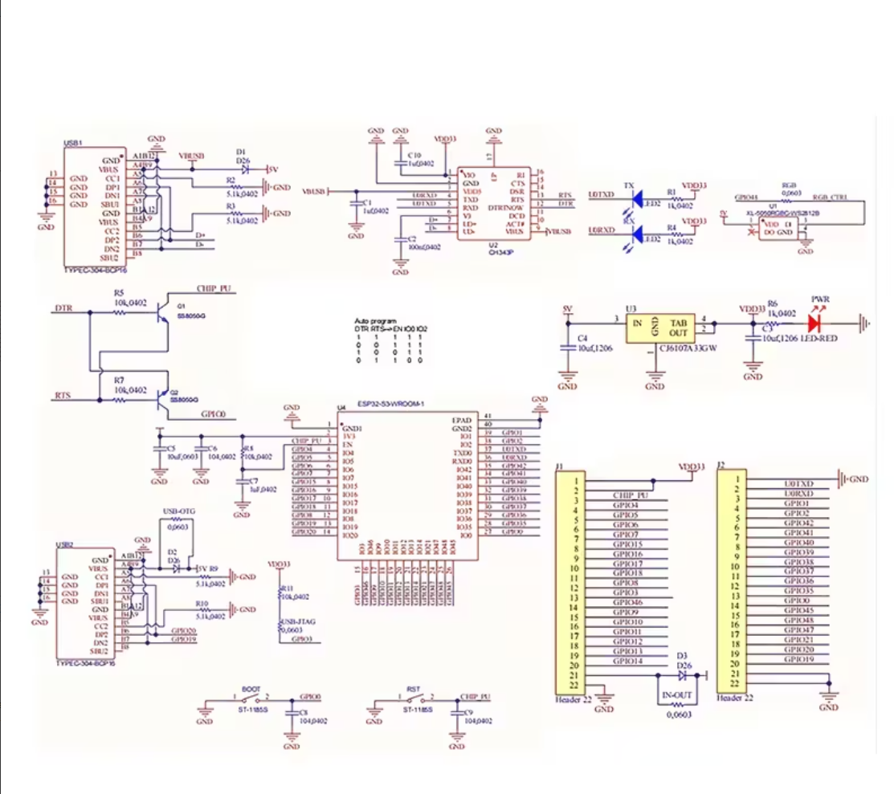
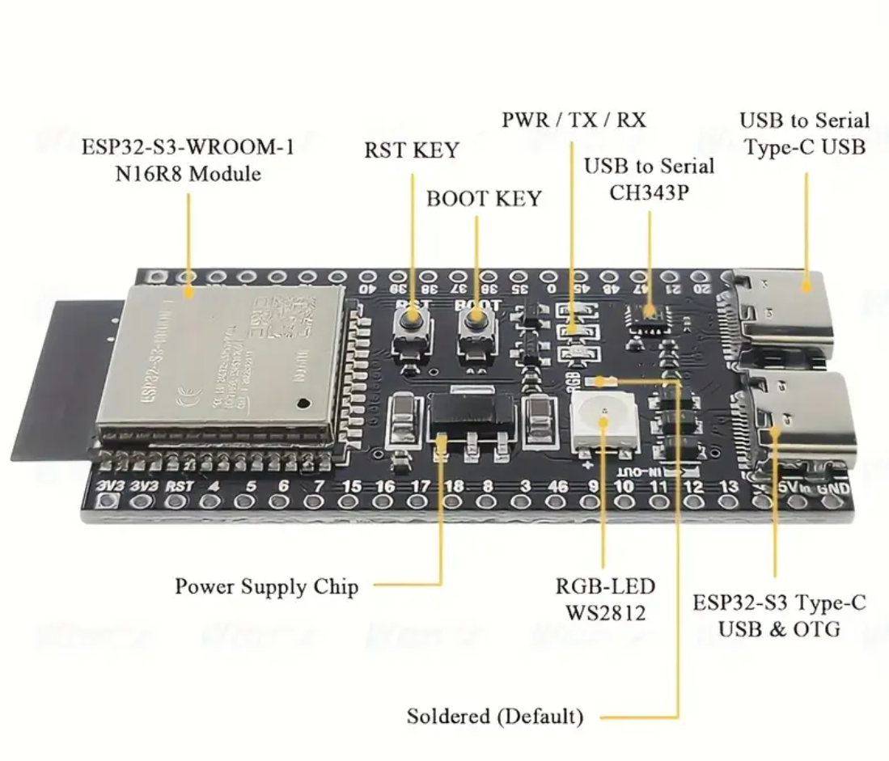

CH343C

